Mapa 2.4
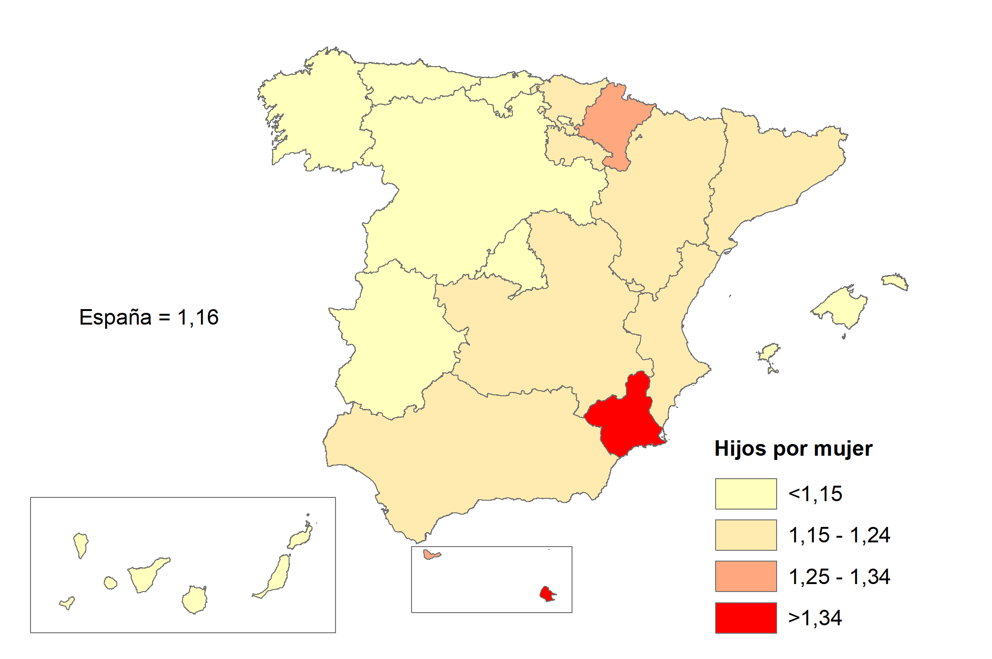
Media de hijos por mujer (ISF)
Año 2022

